Dashboard
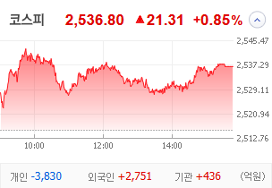
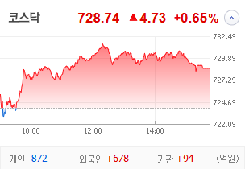
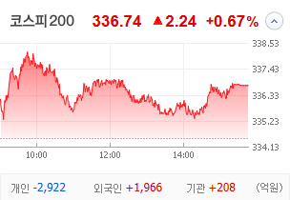
KOSPI | KOSDAQ | KOSPI 200 | 상승종목 |  |  |  |  |  |  |  | 종목별 투자정보
 |  |  | 번호 | 구분 | 종목번호 | 종목명 | 현재가 | 전일비 | 등락률 | URL | 종목명 | 한국무브넥스
 |  |  | 1 | KOSPI | 010100 | 한국무브넥스 | 4,860 | ▲ 1,120 | 30% | ▶ | 현재가 |  |  |  | 4,860
 |  |  | 2 |  | 007660 | 이수페타시스 | 40,900 | △ 8,950 | 28% | ▶ | 전일비 |  |  |  | ▲ 1,120
 |  |  | 3 |  | 002450 | 삼익악기 | 1,501 | △ 261 | 21% | ▶ | 등락률 |  |  |  | 30%
 |  |  | 4 |  | 002630 | 오리엔트바이오 | 1,455 | △ 183 | 14% | ▶ | 거래량 |  |  |  | 9,318,716
다우산업 | 나스닥 | S&P 500 | 5 |  | 100840 | SNT에너지 | 30,400 | △ 3,600 | 13% | ▶ | 시가총액(억) |  |  |  | 1,480
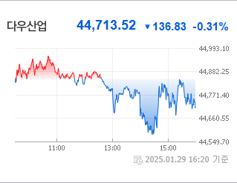
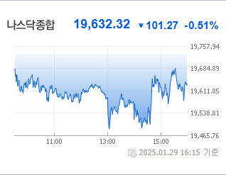
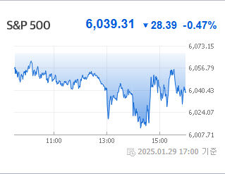
 |  |  | 6 |  | 484870 | 엠앤씨솔루션 | 58,000 | △ 6,700 | 13% | ▶ | 영업이익(억) |  |  |  | 593
 |  |  | 7 |  | 010130 | 고려아연 | 845,000 | △ 88,000 | 12% | ▶ | 외국인비율(%) |  |  |  | 1.4
 |  |  | 8 |  | 353200 | 대덕전자 | 20,000 | △ 2,000 | 11% | ▶ | PER(배) |  |  |  | 3.96
 |  |  | 9 |  | 103590 | 일진전기 | 36,250 | △ 3,450 | 11% | ▶ | ROE(%) |  |  |  | 15.26
 |  |  | 10 |  | 042660 | 한화오션 | 56,700 | △ 5,200 | 10% | ▶ | PBR(배) |  |  |  | 0.41
USD환율 | JPY환율 | EUR환율 | 1 | KOSDAQ | 450950 | 아스테라시스 | 6,640 | △ 2,040 | 44% | ▶
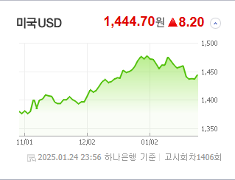
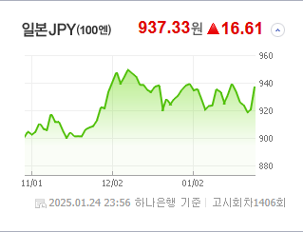
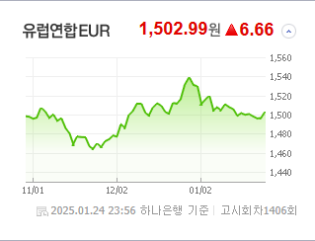
 |  |  | 2 |  | 274090 | 켄코아에어로스페이스 | 14,620 | △ 3,080 | 27% | ▶ | 종목별 전자공시 |  |  | 오늘의 리포트
 |  |  | 3 |  | 101000 | KS인더스트리 | 2,200 | △ 427 | 24% | ▶ | 파일명 |  | URL | 구분 | 개수
 |  |  | 4 |  | 065500 | 오리엔트정공 | 5,150 | △ 970 | 23% | ▶ | 주주명부폐쇄기간또는기준일설정 |  | ▶ | 시황정보 | 0
 |  |  | 5 |  | 064090 | 인크레더블버즈 | 2,370 | △ 393 | 20% | ▶ |  |  |  | 투자정보 | 0
 |  |  | 6 |  | 160190 | 하이젠알앤엠 | 31,450 | △ 5,150 | 20% | ▶ |  |  |  | 종목분석 | 0
WTI | 유가 | 금 | 7 |  | 210120 | 빅텐츠 | 10,300 | △ 1,660 | 19% | ▶ |  |  |  | 산업분석 | 0
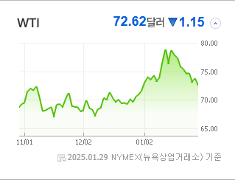
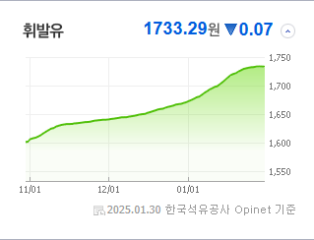
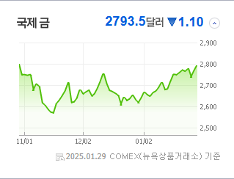
 |  |  | 8 |  | 175140 | 휴먼테크놀로지 | 5,520 | △ 830 | 18% | ▶ |  |  |  | 경제분석 | 0
 |  |  | 9 |  | 220100 | 퓨쳐켐 | 20,200 | △ 2,800 | 16% | ▶ |  |  |  | 경제전망리포트
 |  |  | 10 |  | 458870 | 씨어스테크놀로지 | 14,110 | △ 1,940 | 16% | ▶ |  |  |  | 2024년 11월 경제전망보고서(Indigo Book)_FFFFF.pdf

 | 전일대비
비철금속 | 8.56%
전기장비 | 5.69%
레저용장비와제품 | 5.52%
우주항공과국방 | 5.28%
항공화물운송과물류 | 5.26%
무역회사와판매업체 | 3.51%
에너지장비및서비스 | 3.46%
기계 | 3.26%
조선 | 3.06%
다각화된통신서비스 | 2.88%
생물공학 | 2.76%
전자장비와기기 | 2.43%
건설 | 2.40%
자동차부품 | 2.33%
카드 | 2.12%
문구류 | 1.88%
전문소매 | 1.84%
판매업체 | 1.73%
항공사 | 1.69%
통신장비 | 1.66%
제약 | 1.63%
방송과엔터테인먼트 | 1.51%
건강관리기술 | 1.41%
복합유틸리티 | 1.33%
인터넷과카탈로그소매 | 1.09%
건축제품 | 1.03%
철강 | 1.00%
업종별 시세 |  |  | 주요 뉴스 |  |  |  |  |  |  |  | 종목별 뉴스공시
 |  |  | 최근 증권 뉴스를 보면, MBK와 영풍에서 고려아연의 대해 비판이 제기되었고, 미국 인공지능 스타트업 딥시크의 영향으로 글로벌 반도체주가 불안정하게 움직이는 중이며, 연휴 동안 국내 로또 판매가 사상 최대치를 기록했습니다. 또한, 은행 지점이 줄어들어 '은행 사막' 현상이 확대되고 있으며, 금리 인하 기대감에 따라 시중은행의 회사채가 인기를 끌고 있습니다. |  |  |  |  |  |  |  | 제목 |  |  | URL | 종목명
 |  |  |  |  |  |  |  |  |  |  | 경기침체 '나비효과'?…현금 유동화 나서는 코스닥 상장사 ↑ |  |  | ▶ | 이수페타시스
 |  |  |  |  |  |  |  |  |  |  | 설 이후 IPO 시장 활기…수요예측?청약 활발 |  |  | ▶ | 엠앤씨솔루션
 |  |  |  |  |  |  |  |  |  |  | MBK·영풍 "고려아연 순환출자 구축, 탈법행위 첫 사례" |  |  | ▶ | 고려아연
 |  |  | 출처 |  | 제목 |  |  |  |  | URL | AI·원전·우주 '트럼프 수혜주' 담는 외국인 |  |  | ▶ | 일진전기
 |  |  | 더팩트 |  | MBK·영풍 "고려아연 순환출자 구축, 탈법행위 첫 사례" |  |  |  |  | ▶ | 한화오션 영업이익 2,379억 원…4년 만 흑자 동영상기사 |  |  | ▶ | 한화오션
 |  |  | 한국경제 |  | "엔비디아 저가매수 기회"…설연휴 美 반도체주 사들인 서학개미 |  |  |  |  | ▶ | 연휴 지나자 IPO 슈퍼위크…‘이것’ 보면 옥석 가린다 |  |  | ▶ | 아스테라시스
 |  |  | MBN |  | 시중은행 가려면 20km…점점 넓어지는 '은행 사막'[경제기자M] |  |  |  |  | ▶ | 새해 한 달도 안 지났는데…불성실공시 상장사 속출 |  |  | ▶ | KS인더스트리
 |  |  | MBN |  | 연휴에도 로또 사러 긴 줄…작년 판매액 6조 '역대 최대' |  |  |  |  | ▶
 |  |  | MBN |  | 에어부산 화재 여객기 블랙박스 회수…"승무원 진술 중요" |  |  |  |  | ▶
 |  |  | 매일경제 |  | “미국 주식 한다던 삼촌, 연휴 내내 표정이”…딥시크 쇼크에 증시 휘청 |  |  |  |  | ▶
 |  |  | 파이낸셜뉴스 |  | 금리인하기 '회사채 흥행' 이어질까 |  |  |  |  | ▶
 |  |  | 파이낸셜뉴스 |  | 잘 나갔던 양매도 ETN, 성과 부진에 쇠락의 길 |  |  |  |  | ▶
 |  |  | 한국경제 |  | 작년에만 237% 급등…'벼락부자' 서학개미 3.9조 쓸어담았다 |  |  |  |  | ▶
 |  |  | 파이낸셜뉴스 |  | AI·원전·우주 '트럼프 수혜주' 담는 외국인 |  |  |  |  | ▶
 |  |  | 한국경제 |  | K푸드에 바이오까지…오리온 '리가켐 효과' 볼까 |  |  |  |  | ▶
 |  |  | 파이낸셜뉴스 |  | 2월 공모주 큰 장 열린다… 13곳 출격 '옥석 가리기' 심화 |  |  |  |  | ▶
 |  |  | 한국경제 |  | 반도체주 '딥시크' 충격…"中사업 소부장株엔 기회" |  |  |  |  | ▶
 |  |  | 한국경제 |  | 中, 명절에도 술 안마시나…맥주株 '비실' |  |  |  |  | ▶
 |  |  | 한국경제 |  | "돈 보인다" 분위기 '好好'…증시 데뷔 노리는 '핀테크 맏형들' |  |  |  |  | ▶
 |  |  | 서울경제 |  | 출혈경쟁' 과했나…운용사 순익 4년來 최저 |  |  |  |  | ▶

